2.1-TO- BIVALNE ENOTE
3.3. SKLOP 2: |  | TIPSKA OPREMA

 |  | SPLOŠNO:
 |  | - Ponudnik mora izdelati ponudbo skladno z zahtevami iz opisov ter z
 |  | upoštevanjem shem in tlorisne dispozicije opreme po prostorih.
 |  | - Izvajalec mora pred izdelavo/nabavo opreme ter vgradnjo preveriti vse načrte ter bistvene mere.
 |  | v kolikor se pojavljajo odstopanja, jih mora uskladiti s projektantom arhitekture.
 |  | - Izbran ponudnik je dolžan izdelati in montirati opremo v celoti skladno z
 |  | navedeno tehnično dokumentacijo. V primeru ugotovitve neskladja načrtov
 |  | z izvedbo prostorov je izvajalec dolžan izdelati in montirati opremo tako,
 |  | da bo v celoti zagotovljena prilagojenost opreme dejanskim razmeram v
 |  | prostoru (dimenzije, instalacijski priključki, vgrajena oprema).
 |  | - Oprema po naročilu naj bo vizualno usklajena s tipsko opremo, uporabljene naj
 |  | bodo iste površinske obdelave, materiali in detajli.
 |  | - Izvajalec je dolžan dobaviti vzorčne izdelke za vsako podskupino izdelkov
 |  | (mizo, omaro, predalnik, pult...). Z dobavo lahko prične po potrditvi vzorčnih izdelkov.
 |  | - Ponudnik je dolžan podati ponudbo v skladu z Uredbo o zelenem javnem naročanju (Temeljne in dodatne okoljske zahteve za pohištvo).
 |  | - Maksimalna dimenzijska odstopanja tipskih elementov so lahko do 3%.

 |  | Zahteve v zvezi s kvaliteto materialov
 |  | - iverne plošče, z nizko vsebnostjo formaldehidov, SIST EN 312
 |  | - iverne plošče, vodoodporne, SIST EN 312
 |  | - laminat (debeline manj kot 2 mm), robni trakovi - SIST EN 438-3
 |  | - HPL (dekorativni visokotlačni laminat) plošče, debeline več kot 2 mm, SIST EN 438-4,
 |  | - nerjavna jeklena pločevina - št. jekla 14301, oznaka X5CrNi 18 -10 (SIST EN 10088),
 |  | - oplemenitena iverna plošča (iverna plošča oplemenitena z melaminom) - SIST EN 14322
 |  | - homogene kompozitne plošče na akrilni osnovi - plošče iz kompozitnega materiala iz
 |  | anorganskega polnila in polimernega akrilnega veziva, z antibakteriološkim dodatkom

 |  | Tehnične specifikacije
 |  | - Vse pohištvo mora biti proizvedeno iz okoljsko manj obremenjujočih materialov, zlasti iz lesa, in z
 |  | okoljsko manj obremenjujočimi procesi.
 |  | - Delež lesa ali lesnih tvoriv v pohištvu mora znašati vsaj 70 % prostornine uporabljenih materialov
 |  | za izdelavo pohištva.
 |  | - Les in materiali na njegovi osnovi morajo izvirati iz zakonitih virov.
 |  | - Plastični deli s težo nad 50 g ne smejo vsebovati dodatkov materialov, ki lahko ovirajo recikliranje.
 |  | - Premaz lesa ali plastični ali kovinski deli ne smejo vsebovati aziridina, kromovih (VI) spojin, več kot 5 %
 |  | teže hlapnih organskih spojin (HOS) in nevarnih snovi- v skladu z Uredbo o zelenem javnem naročanju.
 |  | - Premazom, ne smejo biti dodani ftalati, za katere velja eno ali več naslednjih standardnih opozoril, stavkov
 |  | za nevarnost ali previdnostnih stavkov iz zakona, ki ureja kemikalije, ali Uredbe (ES) št. 1272/2008.
 |  | - Izhajanje prostega formaldehida iz lesnih tvoriv ne sme biti višja od 8 mg/100 g suhe snovi.
 |  | - Adhezivi ali lepila, ki se uporabljajo pri sestavljanju pohištva, ne smejo vsebovati več kot 10 % mase
 |  | hlapnih organskih spojin (HOS).
 |  | - Embalaža mora biti iz materiala, ki ga je mogoče enostavno reciklirati, ali iz materialov, ki
 |  | temeljijo na obnovljivih virih.
 |  | Ponudnik mora k ponudbi priložiti prospekt ali tehnično skico ponujenih tipskih izdelkov, ter ustrezno dokazilo, ki dokazuje, da so izdelki izdelani skladno z navedenimi normativi v tehničnih opisih.
zap | šifra | naziv elementa opreme/ | kos | cena na enoto | cena skupaj
št. |  | opis |  | (brez DDV) | (brez DDV)
1. | BIVALNE ENOTE
11 | POS1 | ELEKTRIČNA DVIŽNA POSTELJA BIVALNE ENOTE | 62 | 0.00 | 0.00
 |  | Električna negovalna postelja, s trapezom. S štiridelnim ležiščem in tremi nastavljivimi pregibi ležalne ploskve, z možnostjo regulacije višine. Dimenzije postelje: 209x 103x h89 cm, nosilnost 200 kg. Dimenzije ležišča: 195/ 85 cm Bolniška postelja ima možnost regulacije višine s pomočjo elektromotorja od 40 do 80 cm. Ležišče postelje je sestavljeno iz štirih sekcij, od katerih je možna regulacija: -Vzglavnega dela ležišča od 0° do 80° -Srednjega dela ležišča od 0° do 30° -Vznožnega dela ležišča od -20° do +30°
 |  | Regulacija vzglavnega dela se vrši s pomočjo elektomotorja, ravno tako regulacija srednjega dela ležišča, regulacija vznožnega dela ležišča pa se vrši mehansko, istočasno je možno regulirat regulacijo naklonov vzglavnega in vznožnega dela postelje ali postaviti ležišče v relaksacijski položaj. Vse regulacije ležišča se vršijo preko daljinske komande, katera je opremljena z osmimi stikali, sama stikala pa so izdelana, tako da so uporabna tudi za slabovidne ljudi, na otip. Ogrodje - konstrukcija bolniške postelje je izdelana iz jeklenih cevi, zaščitenih - pobarvanih s PVC prahom v sivi niansi, na ležišču je montirana jeklena mreža. Pri vzglavnem delu postelje sta z leve in desne strani ležišča, vgrajena nastavka za montažo vrtljive konzole s trapezom. Vzglavna in vznožna stranica sta izdelani iz kombinacije masivnega lesa in iverala zaščitenega z dvokomponentnim poliuretanskim lakom, kar omogoča vlažno čiščenje. Vsi leseni deli postelje so zaokroženi. Postelja je opremljena s štirimi kolesi fi 125 mm, kvalitete takšne, da ne pušča sledi s centralnim zavornim sistemom na vsa štiri kolesa.Na vogalih postelje so vgrajena odbojna kolesa premera fi 100 mm. Oprema postelje: -Varovalna ograjica je sestavljena iz 4 - ih letev. Vse letve so zaokrožene ovalno, tako da preprečujejo nastanek odrgnin ali drugih poškodb, -Konzola s trapezom. (kot npr Timo art 500400 ali enakovredno)
 |  | 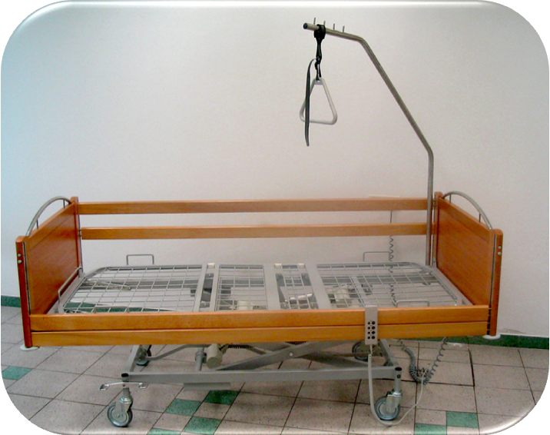
12 | POS1-1 | POSTELJNI VLOŽEK | 63 | 0.00 | 0.00
 |  | Posteljni vložek enodelni z utori, dim. 1980x 850 x H130 mm, za POS1 in POS3. Jedro posteljnega vložka je izdelano iz visoko kvalitetne pene super elastik s spominom HR35, zračne celice v samem puhinu, ki preprečujejo posedanje jedra in nastajanje pršic v samem jedru. Jedro posteljnega vložka ima z obeh strani izdelane pasaste utore na obeh straneh. Utori omogočajo, da se posteljni vložek pri pregibih ležišča popolnoma prilagodi. Utori omogočajo kroženje zraka po telesu in preprečujejo nastajanje dekubitusa pri dolgotrajnem ležanju. Prevleka z zadrgo, iz tkanine Hospitex, ki je propustna za zrak in nepropustna za tekočine. Pranje prevleke strojno na 95°C, sušenje na 90°C.
13 | POS2 | ELEKTRIČNA DVIŽNA POSTELJA BIVALNE ENOTE DALJŠA | 1 | 0.00 | 0.00
 |  | Dimenzije ležišča: dolžina 210x 85 cm. Ostalo glej opis POS1.
14 | POS2-1 | POSTELJNI VLOŽEK DALJŠI | 1 | 0.00 | 0.00
 |  | Dimenzije ležišča: dolžina 210x 85 cm. Ostalo glej opis POS1-1.
15 | POS3 | ELEKTRIČNA DVIŽNA POSTELJA BIVALNE ENOTE NIŽJA | 1 | 0.00 | 0.00
 |  | Električna negovalna postelja nižje višine za preprečitev padcev, nastavljiva višina 23-63 cm, stranska varovala z Easy click sistemom. (kot npr. Burmeier Dali low entry ali enakovredno) Ostalo glej opis POS1.
16 | OMVB | OMARA GARDEROBNA | 64 | 0.00 | 0.00
 |  | Omara garderobna, dimenzije 100x 54x h232 cm. Izdelana iz iverala in laminata po izboru, vsi leseni deli debeline 18 mm, notranjost: dva predala, obešalna palica in 5 polic, ročaji in podnožje sive barve, omara je na kovinskih nogicah, s ključavnico. (kot npr Malvestio art 3GT630 ali enakovredno)
 |  | 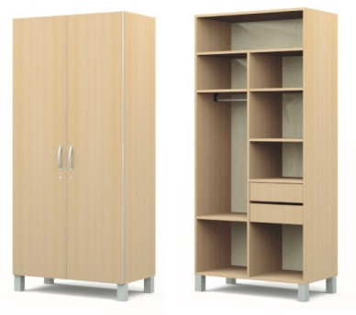
17 | NOC | NOČNA OMARICA NA KOLESIH | 64 | 0.00 | 0.00
 |  | Bolniška omarica, dim. 53x43x71 Hcm. Korpus omarice je izdelan iz jeklene barvane pločevine. Vratca, fronta predala ter vrhnja plošča so izdelane iz kompaktnih laminatnih plošč HPL, debeline 8 mm.
 |  | Omarica je na 4 gumiranih kolesih fi 50 mm, z zavorami, ki omogočajo lahko vodljivost v vse smeri ter s 4 odbojnimi kolesi fi 50 mm za zaščito. Predal omarice je opremljen s posebnim plastičnim vložkom izdelanim iz ABS mase in je v predal omarice samo ustavljen, kar nam omogoča zelo enostavno čiščenje in pranje. V korpusu omarice sta vgrajena 2 vložka iz ABS mase, namenjena odlaganju steklenic. Možnost odpiranja vrat in predala z leve in desne strani. Vsi uporabljeni materiali pri izdelavi omarice omogočajo pranje in dezinfekcijo. Vsi robovi in ročaji omarice so zaobljeni. Omarica je stabilna tudi ob odprtem predalu in vratcih skupaj, vrhnji predal z blokado. Konstrukcija nočne omarice in mizice je obdelana in zaščitena po posebnem proti-bakterijskem načinu BioCote ®, ki preprečuje nastajanje bakterij za bolnišnične okužbe. Ogrodje omarice v sivi barvni niansi, možnost izbire barve HPL. (kot npr Malvestio art 330600 ali enakovredno)
 |  | 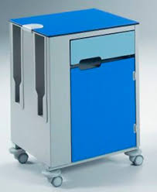
18 | MIK | MIZICA KONZOLNA SERVIRNA NA KOLESIH | 38 | 0.00 | 0.00
 |  | Obposteljna konzolna mizica, nastavljiva po višini in z možnostjo regulacije naklona. Dimenzije 62x 41x 87 /113 Hcm. Konstrukcijsko je mizica konzolna in omogoča bolniku uporabo v bolniški postelji, na stolu ali na invalidskem vozičku. Po uporabi se spravi v bolniško omarico tako, da ne zavzema dodatnega prostora. Celotna konstrukcija mizice je izdelana iz jeklenih okroglih in pravokotnih cevi, zaščitenih s posebnim PVC prahom po postopku BioCot, kar preprečuje nastajanje mikro organizmov in omogoča pranje in razkuževanje. Mizna ploskev mizice je rahlo poglobljena in ima možnost regulacije višine, ter regulacijo naklona. Mehanizem za nastavljanje višine je enostaven in zanesljiv, gladko tekoč. Višina se regulira s pomočjo plinskega cilindra. Mizica je opremljena s 4 kolesi fi 50 mm, tako da se jo lahko premika po prostoru brez posebnega napora. Mehanizem koles zagotavlja dobro vodljivost, sistem blokiranja koles je dostopen z nogo in zanesljiv. (kot npr Malvestio art 332480 ali enakovredno)
 |  | 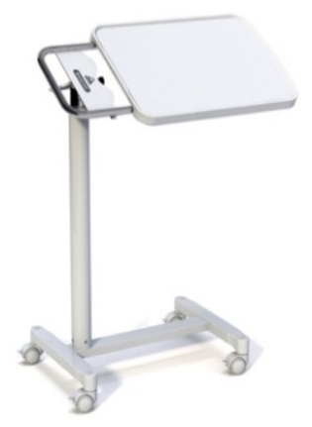
19 | MIB | MIZA | 38 | 0.00 | 0.00
 |  | Miza dimenzij: 70x 70 x h78cm, mizna plošča iverna plošča 18 mm, zaključni sloj laminat (barve po izboru projektanta), rob ABS, noge kovinske pravokotne sive z fino nastavitvijo višine.
 |  | 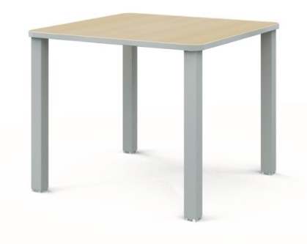
20 | ST3 | STOL BIVALNE ENOTE | 64 | 0.00 | 0.00
 |  | Lesena osnovna konstrukcija, tapecirano sedišče in naslon. Tapeciranje kvalitetna negorljiva tkanina ali umetno usnje po izboru projektanta, tkanina antibakterijska, enostavno čiščenje in razkuževanje. Pred naročilom se dostavi 1kos stola, da se le-tega lahko preizkusi in potrdi s strani projektanta in naročnika. Dimenzije: 55/ 55/ h76 cm Stoli morajo biti izdelani skladno s sledečimi normativi:: EN 16139:2013 - Pohištvo - Trdnost, trajnost in varnost - Zahteve za sedežno pohištvo, za javno uporabo (kot npr stol Layer Billiani ali enakovredno)
 |  | 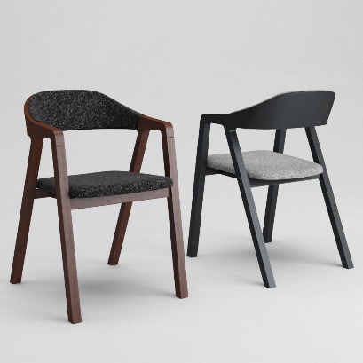
21 | ZAV | ZAVESE | 38 | 0.00 | 0.00
 |  | Zavesa d=3,00 m/ h= 3,00 m. Zavesa iz goste tkanine, ki omogoča zatemnitev. Tkanina enostavna za vzdrževanje, pralno na 60 stopinj. Barva in vzorec po izboru projektanta.
22 | VODZ | VODILA ZA ZAVESE | 38 | 0.00 | 0.00
 |  | Vodilo profil 20/ 20 mm. Dolžina vodila 3,00 m. Aluminijska tračna nadgradna vodila za zavese, klasično ročno upravljanje, montaža nadometno na strop. Stabilna, robustna, enostavno vzdrževanje, natančna izdelava. 5 let garancije. Z vso potrebno podkonstrukcijo in ojačitvami za montažo v MK strop. (kot npr Leha Alu vodila ali enakovredno)
 |  | 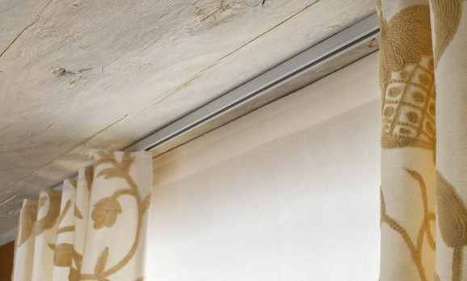
 |  | SKLOP 2 - SKUPAJ BREZ DDV |  |  | 0.00

2.2-TO- SKUPNI
zap | šifra | naziv elementa opreme/ | kos | cena na enoto | cena skupaj
št. |  | opis |  | (brez DDV) | (brez DDV)
2. | SKUPNI PROSTORI
21 | 1SED | FOTELJ ENOSED | 6 | 0.00 | 0.00
 |  | Oblazinjen enosed, fotelj. Izgled enako kot trosed. Višina sedišča 45 cm, povišano naslonjalo 100 cm. Tkanina antibakterijska, enostavno čiščenje in razkuževanje.
22 | 3SED2 | SEDEŽNA GARNITURA- TROSED | 3 | 0.00 | 0.00
 |  | Dimenzije 100/ 210, sedišče h=45, povišan naslon h=100cm. Kvaliteteno oblazinjenje, tkanina antibakterijska, enostavno čiščenje in razkuževanje. (izgled kot npr Trosed Miller Ditre Italia ali enakovredno)

23 | MI95 | MIZA JEDILNA ENOJNA | 3 | 0.00 | 0.00
 |  | Miza jedilna dimenzij 95/ 95/ H78cm. Mizna plošča iverna plošča, oblečena v laminat (barve po izboru projektanta- lesni dekor beljen hrast), rob ABS, zaobljeni robovi mizne plošče. Noge kovinske, kvadratnega prereza, sive s fino nastavitvijo višine. (kot npr Malvestio art 3GT7126 ali enakovredno)
 |  | 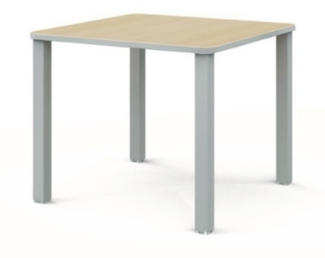
24 | MI140 | MIZA JEDILNA DVOJNA | 28 | 0.00 | 0.00
 |  | Miza dimenzij 150/ 95/ H78. Izvedba enako kot MI95.
25 | MK80 | MIZA OKROGLA | 5 | 0.00 | 0.00
 |  | Miza, h=73 cm, plošča Ø70 cm. Plošča iz kompakta (visokotlačno stisnjeni laminati HPL), d= 1cm. Podnožje kovinsko, osrednji vertikalni profil max Ø40 mm, spodnja ploskev/baza okrogla Ø40 cm, prašno barvano. Vključene regulacijske tačke. (kot npr. Pedrali, Stylus 5402 ali enakovredno)
 |  | 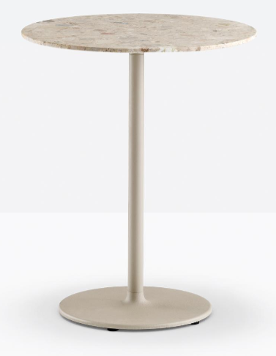
26 | MP160 | MIZA PISARNIŠKA 160 | 1 | 0.00 | 0.00
 |  | Miza PISALNA PISARNIŠKA dimenzij 160/ 80/ H75. Podnožja miz so izdelana iz kovinskih prašnobarvanih cevi 25x50 mm. Med seboj so podnožja povezane s kovinskim inštalacijskim kanalom, ki omogoča pritrjevanje elektro priključkov za računalnikov in ostalih elektro naprav. Noge miz imajo fino nastavitev višine. Mizne plošče so izdelane iz 25 mm debele iverne plošče oplemenitene z melaminsko folijo, robovi obdelani z ABS trakom 2 mm. Na podnožje so preko distančnikov višine 2 cm (izgled lebdeče mize) privijačine z metričnimi vijaki v vgrajene “rampa” matice. Mize pisalne in priključne imajo vgrajene okrogle pvc rozete za razvod kablov oz dostop do računalnikov, elektro in UTP priključkov pod mizo. Pozicijo določi projektant oziroma uporabnik. Priključne mize imajo eno nogo in podaljšan inštalacijski kanal, ki je povezan z inštalacijskim kanalom osnovne pisalne mize. Mize kot naprimer sistem SMART Gonzaga ali enakovredno. Mize moraju ustrezati sledečim normativom: EN 527-1:2001 - dimenzije EN 527-2:2003 - varnostne zahteve za mize EN 527-3:2003 - stabilnost in trdnost konstrukcije
27 | P1 | PREDALNIK NA KOLESIH MEHKO ZAPIRANJE | 1 | 0.00 | 0.00
 |  | PREDALNIK DIMENZIJ 43/ 55/ H57. Izvedba glej opis OMV1.
28 | ST3 | STOL | 64 | 0.00 | 0.00
 |  | Lesena osnovna konstrukcija, tapecirano sedišče in naslon. Tapeciranje kvalitetna negorljiva tkanina ali umetno usnje po izboru projektanta, tkanina antibakterijska, enostavno čiščenje in razkuževanje. Pred naročilom se dostavi 1kos stola, da se le-tega lahko preizkusi in potrdi s strani projektanta in naročnika. Dimenzije: 55/ 55/ h76 cm Stoli morajo biti izdelani skladno s sledečimi normativi:: EN 16139:2013 - Pohištvo - Trdnost, trajnost in varnost - Zahteve za sedežno pohištvo, za javno uporabo (kot npr stol Layer Billiani ali enakovredno)
 |  | 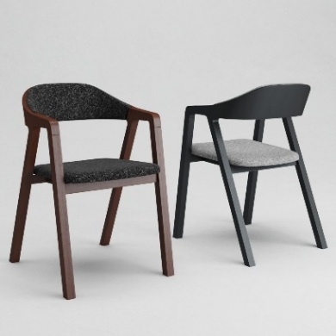
27 | STOB | STOL OBLAZINJEN | 29 | 0.00 | 0.00
 |  | Stol tapeciran na lesenih okroglih nogah enakega odtenka kot je ostala oprema. Tapeciranje kvalitetna negorljiva tkanina ali umetno usnje po izboru projektanta, tkanina antibakterijska, enostavno čiščenje in razkuževanje. Stol ima monolitno izdelan hrbtni naslon ter rokonaslone in ločeno sedalo. Pred naročilom se dostavi 1kos stola, da se le-tega lahko preizkusi in potrdi s strani projektanta in naročnika. (kot npr stol Sofo Anette Armchair ali enakovredno)
 |  | 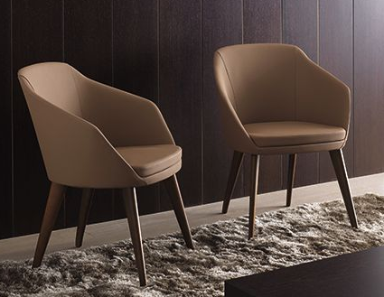
28 | STV1 | STOL VRTILJAK | 1 | 0.00 | 0.00
 |  | Stol vrtiljak 40*40*H43/83. Pisarniški stol z možnostjo dviganja in spuščanja. Sedalo in hrbtišče tapecirano, rokonaslona PVC. Tapeciranje iz negorljivega materiala, v barvi po izboru projektanta (črno umetno usnje 218x1627). Polipropilensko podnožje črno ali v barvi po izboru projektanta. (vrtiljak La Filo ali enakovredno.) Stoli morajo biti izdelani skladno s sledečimi normativi: SIST EN 1335 Pisarniško pohištvo - Pisarniški delovni stoli
28 | VOZU1 | VOZIČEK ZA UMAZANO PERILO ENOJNI | 4 | 0.00 | 0.00
 |  | Dimenzije 390/ 390/ h=920 mm, Voziček za prevoz umazanega perila enojni s pedalom, inox izvedba, odpiranje pokrovov na nožni pedal. Konstrukcija vozička je izdelana iz inox nerjavečih cevi. Voziček je opremljen s sledečo osnovno opremo: pokrovoma, posebnima obročema za pritrditev vreč, kolesi fi 75mm in odbojnimi kolesi. (Kot npr Timo art art. 300 110/P ali enakovredno)
29 | POC | VOZIČEK POČIVALNIK | 3 | 0.00 | 0.00
 |  | Udoben, mehak medicinski počivalnik in voziček. Primeren za rehabilitacijo oziroma udobno počivanje. Je kombinacija vozička za prevoz oseb in postelje, pomoč pri dnevni negi starejših oseb, bolnikov in invalidov. Počivalnik je primeren za notranjo in zunanjo uporabo. Velika kolesa mu omogočajo dobro vodljivost. Položaj školjke nudi udobno sproščujoče sedenje in počivanje. Možen je nagib sedeža 30°. Podnožnik je nastavljiv v šestih položajih. (kot npr Medprotect Školjkasti stol ali enakovredno)
 |  | 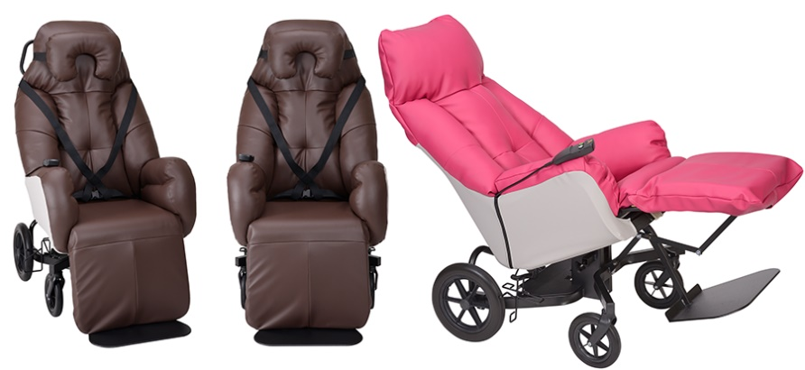
 |  | SKLOP 2 - SKUPAJ BREZ DDV |  |  | 0.00

2.3-TO- ZDRAVSTVENI
zap | šifra | naziv elementa opreme/ | kos | cena na enoto | cena skupaj
št. |  | opis |  | (brez DDV) | (brez DDV)
3. | PROSTORI ZDRAVSTVENE DEJAVNOSTI
31 | GAR2 | GARDEROBNA OMARICA KOVINSKA DVODELNA | 2 | 0.00 | 0.00
 |  | Dvodelna garderobna omarica 180/80/50 cm, 2 prekata po 40 cm, v vsakem prekatu ločena delovan in civilna oblačila z vertikalno pregrado. Oporne noge višine 12 cm, zračnik na vratih, polica zgoraj, drog za obešanje, držalo za brisačo in dežnik na notranji strani vrat. Varnostna ključavnica za vsaka vrata. Iz prvo razrednih jeklenih plošč, elektrostatično prašno barvano, svetlo sive barve RAL 7035. (Metalobox Project 2FF ali enakovredno)
32 | K1 | KOŠ ZA SMETI | 2 | 0.00 | 0.00
 |  | KOŠ ZA SMETI/ PAPIR. Premer koša fi 245 mm (max 280 mm), perforacije fi 3 mm, h= 320 mm. Kovinski perforiran, prašno barvan v barvi po izboru projektanta (ČRNA RAL 9005). (koš za smeti art. KP245C proizvajalca KGŽ ali enakovredno)
33 | MP1 | MIZA PREGLEDNA TERAPEVTSKA | 2 | 0.00 | 0.00
 |  | Pregledna miza dvodelna hidravlična. Dimenzije 700/ 2080/ H 500-890 mm. Dim. vzglavnega dela 550x700; dim. vznožnega dela 1500x700 mm. S kolesi fi 125 mm s točkovnim zavornim sistemom. Ležišče mize je dvodelno, tapecirano, z možnostjo mehanske regulacije višine ležišča in naklona vzglavja. Miza je opremljena z nosilcem za rolo papir pod vzglavnim delom. Maksimalna dovoljena obremenitev je 200 kg. Regulacija višine ležišča s pomočjo hidravličnega cilindra od 500 do 890 H mm. Regulacija vzglavnega dela ležišča s pomočjo plinskega cilindra od -45° do 45°. (kot npr Timo Pregledna miza hidravlična art 114500 ali enakovredno)
 |  | 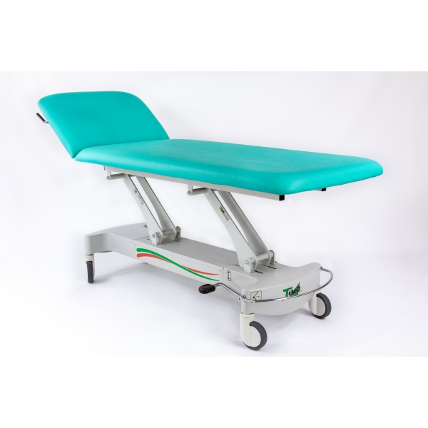
34 | MP2 | MIZA PREGLEDNA TERAPEVTSKA FIZIOTERAPIJA | 1 | 0.00 | 0.00
 |  | Pregledna miza dvodelna hidravlična, večja. Dimenzije 1200/ 2080/ H 460-850 mm. Dim. vzglavnega dela 550x1200; dim. vznožnega dela 1500x1200 mm. Postavljena na 4 noge, maksimalna obremenitev 200 kg. Ležišče mize je dvodelno, tapecirano, z možnostjo regulacije vzglavnega dela in višine ležišča. Miza je opremljena z nosilcem za rolo papir pod vzglavnim delom. Regulacija višine ležišča s pomočjo hidravličnega cilindra od 460 do 850 H mm. Regulacija vzglavnega dela ležišča s pomočjo plinskega cilindra od -45° do 45°. (kot npr Timo Pregledna miza hidravlična BOBATH VOJTA art 114101 ali enakovredno)

35 | MP180 | MIZA PISARNIŠKA 180 | 2 | 0.00 | 0.00
 |  | Miza PISALNA PISARNIŠKA dimenzij 180/ 80/ H75. Podrobnejši opis glej poglavje 4- PROSTORI UPRAVE- MP160.
36 | MP140 | MIZA PISARNIŠKA PRIKLJUČNA 140 | 2 | 0.00 | 0.00
 |  | Miza PISALNA PISARNIŠKA PRIKLJUČNA dimenzij 140/ 80/ H75. Izvedba glej poglavje 4- PROSTORI UPRAVE- MP160.
37 | MP210 | MIZA PISARNIŠKA 210 | 1 | 0.00 | 0.00
 |  | Miza PISALNA PISARNIŠKA dimenzij 210/ 80/ H75. Izvedba glej poglavje 4- PROSTORI UPRAVE- MP160.
38 | OMV1 | OMARA PISARNIŠKA VISOKA | 3 | 0.00 | 0.00
 |  | OMARA DIMENZIJ 80/ 40/ H190. Podrobnejši opis glej poglavje 4- PROSTORI UPRAVE- OMV1.
39 | OMS1 | OMARA PISARNIŠKA SREDNJA | 4 | 0.00 | 0.00
 |  | OMARA DIMENZIJ 80/ 40/ H118. Izvedba glej poglavje 4- PROSTORI UPRAVE- OMV1.
310 | P1 | PREDALNIK NA KOLESIH MEHKO ZAPIRANJE | 2 | 0.00 | 0.00
 |  | PREDALNIK DIMENZIJ 43/ 55/ H57. Izvedba glej poglavje 4- PROSTORI UPRAVE- OMV1.
311 | PST | PREMIČNA PREDELNA STENA | 2 | 0.00 | 0.00
 |  | Premična pregradna "španska" stena, višine 145 cm ter skupne dolžine 275 cm (11 delna), bele barve. Stena je montirana na premični voziček. Steno z vozičkom lahko enostavno premikamo po prostoru, ko ni v uporabi pa je enostavno spravimo ob voziček, tako da ne zasede veliko prostora. Premikanje z zgolj enim ročajem za večjo higieničnost in lažje rokovanje. Trdne in gladke površine, omogočeno je enostavno čiščenje in dezinfekcija vseh delov (ploskev, koles itd). (kot npr Silentia- 11 delna- art. 6211W in premični voziček Silentia art. 6514W)

312 | ST3 | STOL | 6 | 0.00 | 0.00
 |  | Lesena osnovna konstrukcija, tapecirano sedišče in naslon. Tapeciranje umetno usnje, negorljivo, možnost enostavnega čiščenja. Dimenzije: 55/ 55/ h76 cm Stoli morajo biti izdelani skladno s sledečimi normativi:: EN 16139:2013 - Pohištvo - Trdnost, trajnost in varnost - Zahteve za sedežno pohištvo, za javno uporabo (kot npr stol Layer Billiani ali enakovredno)
314 | STV1 | STOL VRTILJAK | 3 | 0.00 | 0.00
 |  | Stol vrtiljak 40*40*H43/83. Pisarniški stol z možnostjo dviganja in spuščanja. Sedalo in hrbtišče tapecirano, rokonaslona PVC. Tapeciranje iz negorljivega materiala, v barvi po izboru projektanta (črno umetno usnje 218x1627). Polipropilensko podnožje črno ali v barvi po izboru projektanta. (vrtiljak La Filo ali enakovredno.) Stoli morajo biti izdelani skladno s sledečimi normativi: SIST EN 1335 Pisarniško pohištvo - Pisarniški delovni stoli
315 | BRA | BRADLJA ZA FIZIOTERAPIJO | 1 | 0.00 | 0.00
 |  | Lesena bradlja, 150 kg. Prilagodljiva višina: 70-108 cm, dolžine 280 cm. Dvoje lesenih oprijemal okroglega prereza, kovinska podkonstrukcija, samostoječa. Možnost nastavitve višine.
 |  | 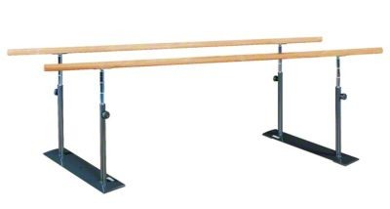
316 | LET1 | LETVENIK FIKSNI | 2 | 0.00 | 0.00
 |  | Dobava in montaža letvenikov dimenzije 260 x 90 cm komplet z elementi za pritrditev na steno. Letvenik s konzolo in montažnim setom za pritrditev na zid. Skladno s SIST EN 12346. Garnitura mora zajemati tudi blazino, ki se shranjuje na letveniku med stranicama. Velikost blazine prilagojena letveniku, debelina 6 cm. Blazina skladna z EN 12503 in SIST EN 1177
 |  | SKLOP 2 - SKUPAJ BREZ DDV |  |  | 0.00

2.4-TO-UPRAVA
zap | šifra | naziv elementa opreme/ | kos | cena na enoto | cena skupaj
št. |  | opis |  | (brez DDV) | (brez DDV)
4 | PROSTORI UPRAVE
41 | STV1 | STOL VRTILJAK | 16 | 0.00 | 0.00
 |  | 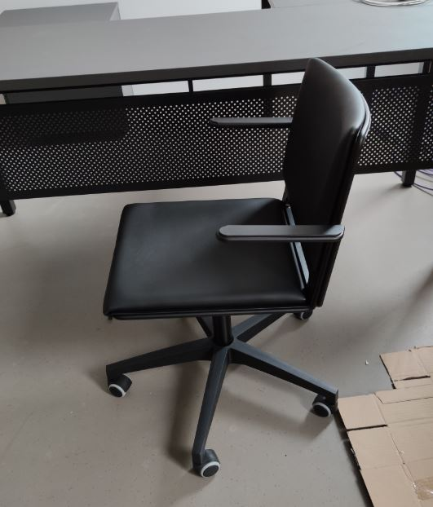 Stol vrtiljak 40*40*H43/83. Pisarniški stol z možnostjo dviganja in spuščanja. Sedalo in hrbtišče tapecirano, rokonaslona PVC. Tapeciranje iz negorljivega materiala, v barvi po izboru projektanta (črno umetno usnje 218x1627). Polipropilensko podnožje črno ali v barvi po izboru projektanta. (vrtiljak La Filo ali enakovredno.) Stoli morajo biti izdelani skladno s sledečimi normativi: SIST EN 1335 Pisarniško pohištvo - Pisarniški delovni stoli
42 | STP1 | STOL PISARNIŠKI KONFERENČNI Z ROKONASLONI | 30 | 0.00 | 0.00
 |  | STOL KONFERENČNI Z ROKONASLONI. Podnožje je izdelano iz polnih jeklenih okroglih kromiranih ali prašnobarvanih profilov. Podnožje mora biti sankaste oblike s pvc nastavki z vložki iz filca na stiku s podom. Sedalne lupine so izdelane iz brizganega poliuretana z UV zaščitu in imajona na spoju med sedalom in naslonom režo za zračenje, sedalo in naslon oblazinjena. Stol mora biti nakladalni. Barva po izboru projektanta. (kot npr LA FILO SOFT proizvajalca DIEMMEBI ali enakovredno.) Stol mora ustrezati sledečim normativom: EN 13761: dimenzije in varnost EN 1728: sedalo in naslon statična nosilnos, odpornost in trdnost, udarci.
 |  | 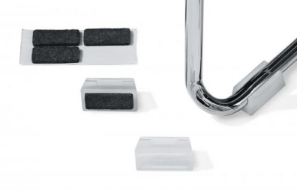 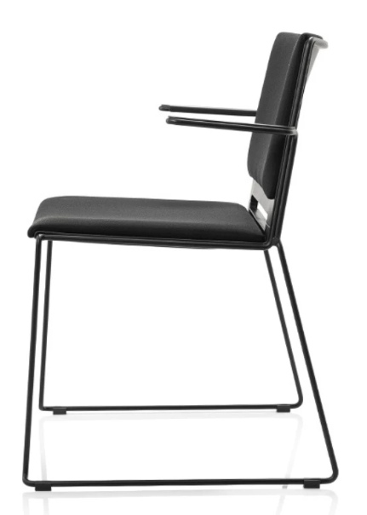 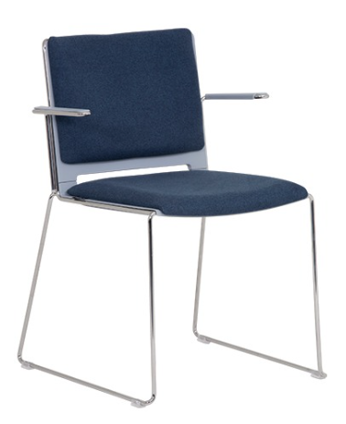
43 | MP160 | MIZA PISARNIŠKA 160 | 9 | 0.00 | 0.00
 |  | Miza PISALNA PISARNIŠKA dimenzij 160/ 80/ H75. Podnožja miz so izdelana iz kovinskih prašnobarvanih cevi 25x50 mm. Med seboj so podnožja povezane s kovinskim inštalacijskim kanalom, ki omogoča pritrjevanje elektro priključkov za računalnikov in ostalih elektro naprav. Noge miz imajo fino nastavitev višine. Mizne plošče so izdelane iz 25 mm debele iverne plošče oplemenitene z melaminsko folijo, robovi obdelani z ABS trakom 2 mm. Na podnožje so preko distančnikov višine 2 cm (izgled lebdeče mize) privijačine z metričnimi vijaki v vgrajene “rampa” matice. Mize pisalne in priključne imajo vgrajene okrogle pvc rozete za razvod kablov oz dostop do računalnikov, elektro in UTP priključkov pod mizo. Pozicijo določi projektant oziroma uporabnik. Priključne mize imajo eno nogo in podaljšan inštalacijski kanal, ki je povezan z inštalacijskim kanalom osnovne pisalne mize. Mize kot naprimer sistem SMART Gonzaga ali enakovredno. Mize moraju ustrezati sledečim normativom: EN 527-1:2001 - dimenzije EN 527-2:2003 - varnostne zahteve za mize EN 527-3:2003 - stabilnost in trdnost konstrukcije
 |  | 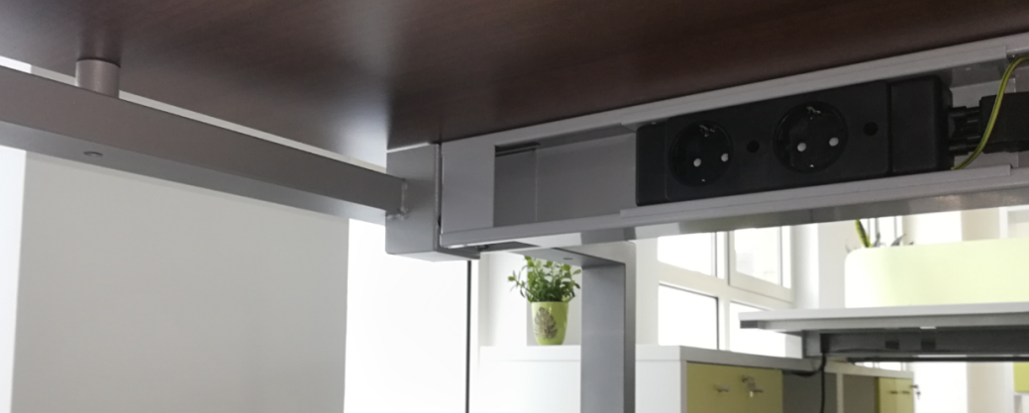
44 | MP180 | MIZA PISARNIŠKA 180 | 5 | 0.00 | 0.00
 |  | Miza pisalna dimenzij 180/ 80/ H75. Izvedba enako kot MP160.
45 | MP200 | MIZA PISARNIŠKA 200 | 3 | 0.00 | 0.00
 |  | Miza pisalna dimenzij 200/ 80/ H75. Izvedba enako kot MP160.
46 | MP140 | MIZA PISARNIŠKA PRIKLJUČNA 140 | 4 | 0.00 | 0.00
 |  | Miza pisalna priključna dimenzij 140/ 80/ H75. Izvedba enako kot MP160.
47 | MK300 | MIZA PISARNIŠKA KONFERENČNA 300/ 140/ H75 | 1 | 0.00 | 0.00
 |  | Miza konferenčna 300/ 140/ H75. Izvedba enako kot MP160.
48 | OMV1 | OMARA PISARNIŠKA VISOKA | 29 | 0.00 | 0.00
 |  | OMARA DIMENZIJ 80/ 40/ H190. Omare in predalniki so izdelani iz 18 mm debelih ivernih plošč (tudi hrbtišče) oplemenitenih z melaminsko folijo in zaključenih z ABS robovi 2 mm. Omare stojijo na 18 mm visokih PVC regulacijskih nogicah in so brez cokla. Opremljene so z pokrivnimi ploščami (zgoraj), ključavnicami in tečaji, ki omogočajo 110 st. odpiranje in enovijačnimi ALU ročaji okrogle oblike. Police omar so premične. Omare morajo omogočati nakladalnost v višino (možnost dodajanja nadgradenj) in kasnejše enostavno spreminjanje konfiguracij. Predalniki so na skritih kolesih in imajo centralno zaklepanje. Vodila morajo omogočati mehko zapiranje. Notranjost predalov je v celoti iz lakirane pločevine (NE METABOKS). Gornji predal mora imeti PVC vložek za pisala. Omare in predalniki morajo ustrezati sledečim normativom: CEN/TR 14073-1:2004 - dimenzije EN 14073-2:2004 – varnostne zahteve za omare EN 14074:2004-trdnost in trajnost gibljivih delov Za veljavnost ponudbe, morajo ponudniki priložiti ustrezna dokazila (certifikate) od za to pooblaščenih in mednarodno akreditirane institucije, ki bodo dokazovala skladnost izdelkov z navedenimi standardi.
49 | OMS1 | OMARA PISARNIŠKA SREDNJA | 19 | 0.00 | 0.00
 |  | OMARA DIMENZIJ 80/ 40/ H118. Izvedba glej opis OMV.
410 | OMS2 | OMARA PISARNIŠKA SREDNJA 50 | 1 | 0.00 | 0.00
 |  | OMARA DIMENZIJ 50/ 40/ H118. Izvedba glej opis OMV.
411 | OMN1 | OMARA PISARNIŠKA NIZKA | 1 | 0.00 | 0.00
 |  | OMARA DIMENZIJ 150/ 40/ H75, brez front, samo odprte police. Izvedba glej opis OMV.
412 | P1 | PREDALNIK NA KOLESIH MEHKO ZAPIRANJE | 15 | 0.00 | 0.00
 |  | 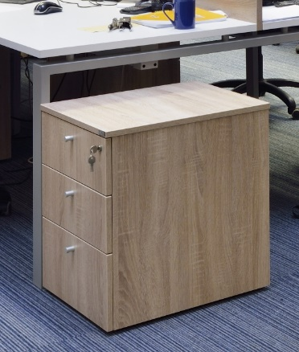 PREDALNIK DIMENZIJ 43/ 55/ H57. Izvedba glej opis OMV1.
413 | K1 | KOŠ ZA SMETI | 15 | 0.00 | 0.00
 |  | KOŠ ZA SMETI/ PAPIR. Premer koša fi 245 mm (max 280 mm), perforacije fi 3 mm, h= 320 mm. Kovinski perforiran, prašno barvan v barvi po izboru projektanta (ČRNA RAL 9005). Koš za smeti art. KP245C proizvajalca KGŽ ali enakovredno.
414 | 3SED | SEDEŽNA GARNITURA- TROSED | 2 | 0.00 | 0.00
 |  | Dimenzije 260/ 100 cm. Oblazinjena sedežna garnitura, s hrbtiščem in rokonaslovi, sedišče dovolj široko, da omogoča tudi ležanje. Namenjena predvsem za počitek osebja. Tkanina omogoča enostavno čiščenje in vzdrževanje, antibakterijska.
415 | RK100 | REGAL KOVINSKI | 2 | 0.00 | 0.00
 |  | Kovinski regali 106/ 42/ h=180 cm. Z regulacijo višine polic. Sestavljivi polični regali, visoka nosilnost polic (min 90 kg/ polico), elektrostatično prašno barvanje, svetlo sive barve. PVC podstavek profilov/ nog, 5 kom polic, hrbtna križna povezava za večjo stabilnost. (kot npr Metalobox Light regali ali enakovredno)
 |  | SKLOP 2 - SKUPAJ BREZ DDV |  |  | 0.00

2.5-TO- SERVISI
zap | šifra | naziv elementa opreme/ | kos | cena na enoto | cena skupaj
št. |  | opis |  | (brez DDV) | (brez DDV)
5. | SERVISNI PROSTORI
51 | GAR2 | GARDEROBNA OMARICA KOVINSKA DVODELNA | 6 | 0.00 | 0.00
 |  | Dvodelna garderobna omarica 180/80/50 cm, 2 prekata po 40 cm, v vsakem prekatu ločena delovan in civilna oblačila z vertikalno pregrado. Oporne noge višine 12 cm, zračnik na vratih, polica zgoraj, drog za obešanje, držalo za brisačo in dežnik na notranji strani vrat. Varnostna ključavnica za vsaka vrata. Iz prvo razrednih jeklenih plošč, elektrostatično prašno barvano, svetlo sive barve RAL 7035. (Metalobox Project 2FF ali enakovredno)
 |  | 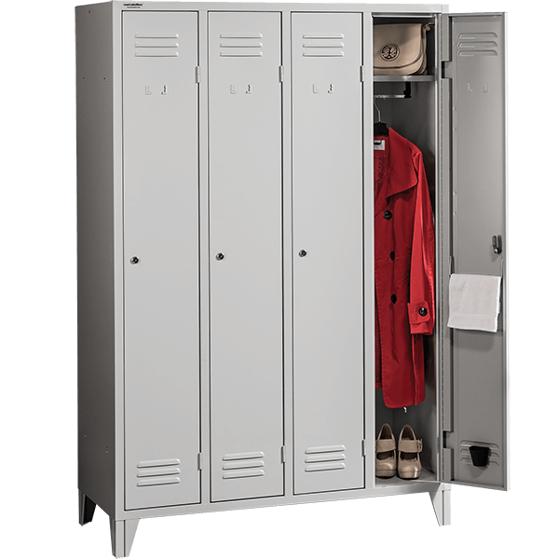
52 | GAR3 | GARDEROBNA OMARICA KOVINSKA TRODELNA | 2 | 0.00 | 0.00
 |  | Trodelna garderobna omarica 180/120/50 cm, 3 prekata po 40 cm, v vsakem prekatu ločena delovna in civilna oblačila z vertikalno pregrado. Oporne noge višine 12 cm, zračnik na vratih, polica zgoraj, drog za obešanje, držalo za brisačo in dežnik na notranji strani vrat. Varnostna ključavnica za vsaka vrata. Iz prvo razrednih jeklenih plošč, elektrostatično prašno barvano, svetlo sive barve RAL 7035. (Metalobox Project 3FF ali enakovredno)
53 | KG100 | KLOP GARDEROBNA 100 | 1 | 0.00 | 0.00
 |  | Enostranska klop z naslonjalom in obešalniki 100/ 36/ h=160 cm. Sedalo in naslonjalo iz masivnega borovega lesa 1.razreda, kovinske kljukice za obešanje, lakirane noge in konstrukcija sive barve, plastična zaščita za noge. (Metalobox OP E/H 1000 ali enakovredno)
 |  | 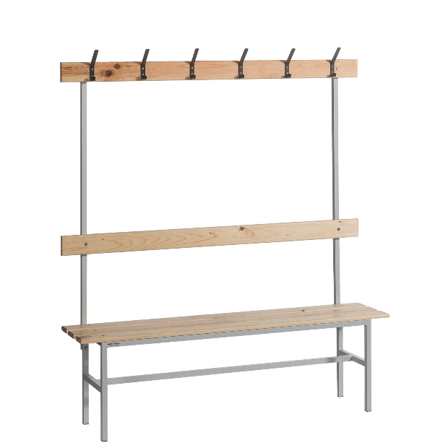
54 | KG150 | KLOP GARDEROBNA 150 | 1 | 0.00 | 0.00
 |  | Enostranska klop z naslonjalom in obešalniki 150/ 36/ h=160 cm. Sedalo in naslonjalo iz masivnega borovega lesa 1.razreda, kovinske kljukice za obešanje, lakirane noge in konstrukcija sive barve, plastična zaščita za noge. (Metalobox OP E/H 1500 ali enakovredno)
55 | RK100 | REGAL KOVINSKI 100 | 4 | 0.00 | 0.00
 |  | Kovinski regali 106/ 42/ h=180 cm. Z regulacijo višine polic. Sestavljivi polični regali, visoka nosilnost polic (min 90 kg/ polico), elektrostatično prašno barvanje, svetlo sive barve. PVC podstavek profilov/ nog, 5 kom polic, hrbtna križna povezava za večjo stabilnost. (kot npr Metalobox Light regali ali enakovredno)
56 | RK160 | REGAL KOVINSKI 160 | 4 | 0.00 | 0.00
 |  | Kovinski regali 160/ 42/ h=180 cm, dvodelni. Z regulacijo višine polic. Sestavljivi polični regali, visoka nosilnost polic (min 90 kg/ polico), elektrostatično prašno barvanje, svetlo sive barve. PVC podstavek profilov/ nog, 5 kom polic, hrbtna križna povezava za večjo stabilnost. (kot npr Metalobox Light R90 regali ali enakovredno)
57 | RKS | REGAL KOVINSKI SKLADIŠČNI | 12 | 0.00 | 0.00
 |  | Kovinski regali z večjo nosilnostjo 108/ 50/ h=240 cm. Z regulacijo višine polic. Sestavljivi polični regali, visoka nosilnost polic (min 150 kg/ polico, največja nosilnost 750 kg), jeklene police, elektrostatično prašno barvanje, svetlo sive barve. PVC podstavek profilov/ nog, 5 kom polic. (kot npr Metalobox Rack 240 visok regal ali enakovredno)
58 | OMKS | OMARA KOVINSKA ZA SHRANJEVANJE | 12 | 0.00 | 0.00
 |  | Kovinska omara 100/ 40/ h=180 cm. 4 police nastavljive po višini, nosilnost police do 30 kg, varnostna ključavnica v dveh točkah, 2 ključa. Elektrostatično prašno barvanje, svetlo sive barve, prvo razredne jeklene plošče. (kot npr Metalobox Light ali enakovredno)
59 | OMKČ | OMARA KOVINSKA ZA ČISTILA | 4 | 0.00 | 0.00
 |  | Kovinska omara za shranjevanje čistil in predmetov 60/ 40/ h=180 cm. Porazdeljen prostor, v katerem se lahko namesti opremo za čiščenje, metle z dolgim ročajem, vedra ter sama sredstva za čiščenje. Elektrostatično prašno barvanje, svetlo sive barve, prvo razredne jeklene plošče. (kot npr Metalobox Clean ali enakovredno)
510 | OMKD | OMARA KOVINSKA ZA DOKUMENTE | 12 | 0.00 | 0.00
 |  | Kovinska omara 100/ 42/ h=198 cm. 4 police nastavljive po višini, nosilnost police do 50 kg, varnostna ključavnica v dveh točkah, 2 ključa. Elektrostatično prašno barvanje, svetlo sive barve, prvo razredne jeklene plošče. (kot npr Metalobox Document ali enakovredno)
511 | DP200 | DELOVNI PULT | 1 | 0.00 | 0.00
 |  | Delavniška miza/ pult. Dimenzije G/ Š/ V= 70/ 200/ 89 cm. Za večje obremenitve do 1000 kg. Kovinska podkonstrukcija, elektrostatično prašno barvana. Trije predeli ob strani, spdoaj čez celo kovinska polica. (Kot npr Metalobox art WB MG H, širine 200cm ali enakovredno)
512 | VOZP | VOZIČEK ZA PREVOZ ČISTEGA PERILA | 4 | 0.00 | 0.00
 |  | Dimenzije 1122/ 630/ h=1670 mm, 4 police, zgoraj povezniki, spodaj 4 kolesa. Kovinske izvedbe, barvano, sive barve. (Kot npr Timo art 300 500 ali enakovredno)

513 | VOZN | VOZIČEK ZA PERILO IN NEGO | 4 | 0.00 | 0.00
 |  | Dimenzije 1300/ 630/ h=1040 mm, Voziček za perilo-nego s tremi koši. Voziček je namenjen za prevoz čistega in istočasno zbiranje umazanega perila. V celoti je izdelan iz inox nerjavečega materiala. Opremljen je s tremi policami, dvema nosilcema vreč in košem za zbiranje odpadkov ter s sledečo osnovno opremo: pokrovoma, posebnima obročema za pritrditev vreč, kolesi fi 125 mm, od tega imata dve kolesi vgrajen zavorni sistem. (Kot npr Timo art 300 420 ali enakovredno)

514 | VOZU2 | VOZIČEK ZA UMAZANO PERILO DVOJNI | 4 | 0.00 | 0.00
 |  | Dimenzije 850/ 540/ h=920 mm, Voziček za prevoz umazanega perila dvojni s pedalom, inox izvedba, odpiranje pokrovov na nožni pedal. Konstrukcija vozička je izdelana iz inox nerjavečih cevi. Voziček je opremljen s sledečo osnovno opremo: pokrovoma, posebnima obročema za pritrditev vreč, kolesi fi 75mm in odbojnimi kolesi. (Kot npr Timo art art. 300 210/P ali enakovredno)

515 | VOZČ | VOZIČEK ČISTILNI | 4 | 0.00 | 0.00
 |  | Dimenzije 120 x 58 x 112 cm. Čistilni voziček na vrtljivih kolesih, iz polipropilena, enostaven za čiščenje, nerjaveč. Trije prekati. Vsebuje več hermetično zaprtih veder in držalo za 120 litrske vrečke. (kot npr. Makom, Magic System 700B, TTS ali enakovredno)
516 | VOZT | VOZIČEK ZA TUŠIRANJE HIDRAVLIČNI | 4 | 0.00 | 0.00
 |  | Dim. 2050 x 800x 500/890 H mm Enodelno ležišče z možnostjo postavitve v 90° stranski položaj, kar omogoča zelo lahko čiščenje in dezinfekcijo po uporabi, ter regulacijo višine. Konstrukcija vozička je izdelana iz jeklenih cevi in korozijsko zaščitena s kataforezo ter s končnim slojem s prašnim barvanjem po RAL lestvici. Podvozje vozička je zaščiteno z ABS pokrovi. Regulacija višine od 500 do 890 mm s pomočjo hidravličnega cilindra preko nožnega pedala. Širina notranja 660 mm zunanja 815 mm. (kot npr. Timo art 155000-1900 ali enakovredno)
 |  | 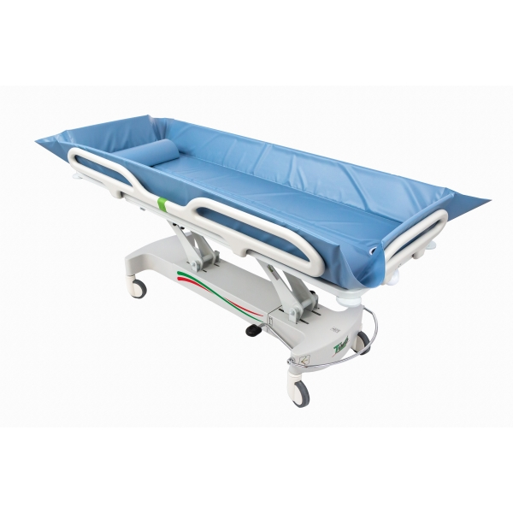
517 | DVH | DVIGALO S SEDEŽEM | 4 | 0.00 | 0.00
 |  | Dvigalo – ambulift s sedežem. Ogrodje dvigala in stola je izdelano iz jeklene konstrukcije v kombinaciji z aluminijem. Vsi jekleni deli so zaščiteni po galvanskem postopku, nato pa pobarvani z epoxi prahom v beli niansi. Sedež in hrbtni naslon sta izdelana iz polivretanske mase, sam sedež ima še posebno odprtino, hrbtni naslon je premakljiv in omogoča uporabo z leve in desne strani. Sam stol je opremljen s pasom za fiksacije. Regulacija višine stola se vrši preko elektromotorjev, ki se napaja preko baterije s pomočjo prenosnega stikala. V kompletu z dvigalom je polnilec baterije. Enkratno polnjenje baterije nam omogoča 10 ur neprekinjene uporabe. Dvigalo je konstrukcijsko izdelano, tako da je manipuliranje z njim zelo enostavno. (kot npr Timo Hektor dvigalo električno ali enakovredno)
 |  | 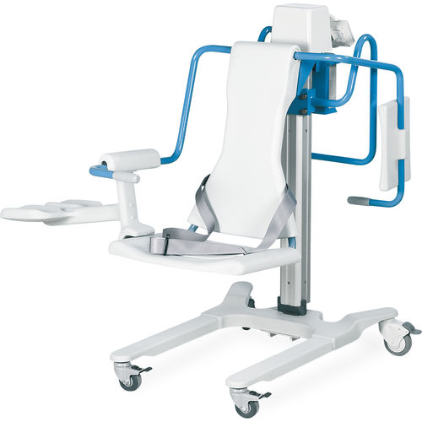
518 | DVM | DVIGALO ZA PREMEŠČANJE | 4 | 0.00 | 0.00
 |  | Dvigalo za premeščanje nepokretnih oseb iz postelje na voziček ali obratno. Lahko se uporablja tudi za kopanje, ni pa to njegova osnovna namembnost. Max obremenite 250 kg. Opremljen je s platnom za prenos velikosti M/L. (kot npr Timo Moon Mast ali enakovredno)
 |  | 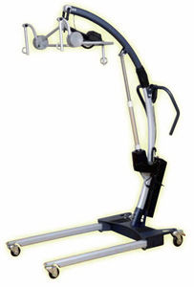
519 | STOI | PROSTO STOJEČE INFUZIJSKO STOJALO | 4 | 0.00 | 0.00
 |  | Stojalo je izdelano iz inox nerjavečega materiala, opremljeno je s teleskopsko nastavitvijo višine od 1300 mm do 2200 mm, s 4 obešalnimi kljukami in obteženim krakom s petimi kolesi fi 075 mm. Od tega imata dve kolesi zavoro. (kot npr Timo art 400200 ali enakovredno)
520 | BLA | BLAZINA/ DESKA ZA PRELAGANJE OSEB | 1 | 0.00 | 0.00
 |  | Deska za premeščanje oseb, dimenzije 50/ 180 cm. Izdelano iz antibakterijeskega, negorljivega, netoksičnega materiala. Notranje polnilo iz pene, zunanji del iz silikonsko prevlečene drsljive tkanine. Na zaključkih PE ročaji. Maksimalna obremenitev 180 kg. (kot npr Samarit Rollboard Standard art 50-440.2100 ali enakovredno)
 |  | 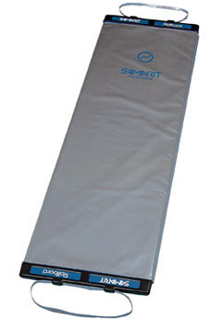
521 | PST | PREMIČNA PREDELNA STENA | 2 | 0.00 | 0.00
 |  | Premična pregradna "španska" stena, višine 145 cm ter skupne dolžine 275 cm (11 delna), bele barve. Stena je montirana na premični voziček. Steno z vozičkom lahko enostavno premikamo po prostoru, ko ni v uporabi pa je enostavno spravimo ob voziček, tako da ne zasede veliko prostora. Premikanje z zgolj enim ročajem za večjo higieničnost in lažje rokovanje. Trdne in gladke površine, omogočeno je enostavno čiščenje in dezinfekcija vseh delov (ploskev, koles itd). (kot npr Silentia- 11 delna- art. 6211W in premični voziček Silentia art. 6514W)
522 | KAD1 | KOPALNA KAD HIDRAVLIČNA | 4 | 0.00 | 0.00
 |  | Konzolna dvižna kad za kopanje; Dostop do kadi z dvigalom je možen s treh strani. Regulacija višine kadi se vrši s pomočjo vgrajenega elektro motornega pogona. Temperatura vode se regulira s pomočjo vgrajenega termostatskega ventila. Oprema kadi: Sama kad je anatomsko oblikovana in je opremljena s sledečo dodatno opremo: - Vbrizgovalni avtomat za dezinfekcijo - Skrajševalec kadi - Naslon za glavo (kot npr Timo Magic 100 ali enakovredno)
 |  | 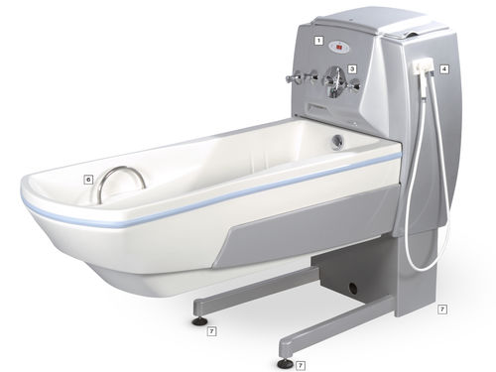
 |  | SKLOP 2 - SKUPAJ BREZ DDV |  |  | 0.00

2.6-TO-RAZNO
zap | šifra | naziv elementa opreme/ | kos | cena na enoto | cena skupaj
št. |  | opis |  | (brez DDV) | (brez DDV)
6 | RAZNO
61 | VOU | VOZIČEK/ POSTELJA ZA PREVOZ UMRLIH | 1 | 0.00 | 0.00
 |  | Dimenzije ležišča 2050 (2200)/ 665 (815)/ h= 490 do 870 mm. Voziček za prevoz umrlih hidravlični. Podvozje vozička je izdelano iz jeklenih cevi pobarvanih z epoxi prahom. Ležišče vožička je izdelano iz inox pločevine z blagim robom. Voziček je opremljen z odbojnimi kolesi, ročaji za prevoz, bočnimi zložljivimi ograjicami in s štirimi kolesi fi 125 mm s centralnim zavornim sistemom. Dovoljeno pranje in dezinfekcija na 85 °C. (Kot npr Timo art 151100 ali enakovredno.)
 |  | 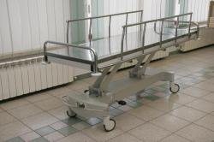
62 | STOB | STOL OBLAZINJEN | 3 | 0.00 | 0.00
 |  | Stol tapeciran na lesenih okroglih nogah enakega odtenka kot je ostala oprema. Tapeciranje kvalitetna negorljiva tkanina po izboru projektanta. Stol ima monolitno izdelano sedalo, hrbtni naslon ter rokonaslone. (kot npr stol Adima To-date design ali enakovredno)
63 | OMV1 | OMARA PISARNIŠKA VISOKA | 3 | 0.00 | 0.00
 |  | OMARA DIMENZIJ 80/ 40/ H190. Omare in predalniki so izdelani iz 18 mm debelih ivernih plošč (tudi hrbtišče) oplemenitenih z melaminsko folijo in zaključenih z ABS robovi 2 mm. Omare stojijo na 18 mm visokih PVC regulacijskih nogicah in so brez cokla. Opremljene so z pokrivnimi ploščami (zgoraj), ključavnicami in tečaji, ki omogočajo 110 st. odpiranje in enovijačnimi ALU ročaji okrogle oblike. Police omar so premične. Omare morajo omogočati nakladalnost v višino (možnost dodajanja nadgradenj) in kasnejše enostavno spreminjanje konfiguracij.
64 | VOF | VOZIČEK FRIZERSKI | 2 | 0.00 | 0.00
 |  | Frizerski voziček vsebuje 6 predalov za shranjevanje, prostoren odlagalni prostor za pripomočke na vrhu samega vozičke in vgrajeno držalo za fen. Postavljen na 4 kolesa.

65 | OGLF | OGLEDALO FRIZER | 2 | 0.00 | 0.00
 |  | Okroglo ogledalo v alu okvirju, dimenzije fi=100 cm.
66 | STF | STOL FRIZERSKI | 2 | 0.00 | 0.00
 |  | Dimenzije- dolžina: 66cm, širina: 62 cm, višina: 44-56 cm, podnožje fi 55cm, maksimalna obremenitev 150 kg. Stol za frizerski salon nudi hidravlično nastavitev višine. Za še lažjo namestitev pa nudi hidravlika frizerskega stola tudi možnost blokade, ki prepreči stransko obračanje stola. Podnožje samega stola je povsem ravno in kromirano, premera 55 centimetrov, kar zagotavlja izjemno stabilnost stola. Za dodatno stabilnost poskrbi kovinska konstrukcija stola. Zaključni sloj stola predstavlja udobno in kvalitetno oblazinjenje.

67 | UMSF | UMIVALNIK S STOLOM FRIZERSKI | 1 | 0.00 | 0.00
 |  | Dimenzije- dolžina: 129 - 163 cm, širina: 66 cm, višina: 106 cm, višina sedišča: 49 cm. Električni umivalnik za frizerski salon vsebuje električno nastavljiv naslon za noge. Sedišče, hrbtišče in rokonasloni iz mehke pene, ki je obdana umetno usnje visoke kakovostu (čvrsto, kvalitetno in enostavno za vzdrževanje). Kakovoste vzmeti za še udobnejše sedenje med pranjem las. Umivalni del umivalnika za lase je izredno globok, postavljen na fleksibilen, kovinski mehanizem, obdan z gumo za dodatno zaščito pred vlago. Keramični del umivalnika je nastavljiv.

 |  | SKLOP 2 - SKUPAJ BREZ DDV |  |  | 0.00

